Trang_bìa
Posts and Telecommunications Institute of Technology |  |  |  |  |  |  | Thiết kế |  | Tài liệu phát triển |  | Tên hệ thống |  | Hệ thống thương mại văn phòng phẩm |  |  |  | Người tạo |  | H.N.K.Hưng | Ngày tạo |  | 30/09/2023
 |  |  |  |  |  |  |  |  |  |  |  |  |  |  |  |  | Người cập nhật |  |  | Ngày cập nhật
 |  |  |  |  |  |  |  |  |  |  | Màn hình (ID) |  | SignUp |  | Màn hình (Tên) |  | Màn hình đăng kí

 | Hệ thống thương mại văn phòng phẩm Tài liệu phát triển hệ thống

 | Version 1.0

 |  |  |  |  |  |  |  |  |  | 1. Mục đích |  |  | 7. Giao diện màn hình
 |  |  |  |  |  |  |  |  |  | 2. Giới hạn hoạt động |  |  | 8. Danh sách hạng mục
 |  |  |  |  |  |  |  |  |  | 3. Giới hạn hệ thống |  |  | 9. Khái quát chức năng
 |  |  |  |  |  |  |  |  |  | 4. Chức năng liên quan |  |  | 10. Xử lý chi tiết
 |  |  |  |  |  |  |  |  |  | 5. Không bao gồm
 |  |  |  |  |  |  |  |  |  | 6. Sơ đồ

Posts and Telecommunications Institute of Technology |  |  |  |  |  |  | Thiết kế |  | Tài liệu phát triển |  | Tên hệ thống |  | Hệ thống thương mại văn phòng phẩm |  |  |  | Người tạo |  | H.N.K.Hưng | Ngày tạo |  | 30/09/2023
 |  |  |  |  |  |  |  |  |  |  |  |  |  |  |  |  | Người cập nhật |  |  | Ngày cập nhật
 |  |  |  |  |  |  |  |  |  |  | Màn hình (ID) |  | SignUp |  | Màn hình (Tên) |  | Màn hình đăng kí

 | Lịch sử chỉnh sửa

 | Ver |  | Ngày cập nhật |  |  | Nội dung cập nhật |  |  |  |  |  |  | Người cập nhật
 |  |  |  |  |  |  |  |  |  |  |  |  |  | Ngày duyệt |  | Người duyệt |  | Ngày duyệt |  |  | Người duyệt
 | 1 |  | 2016-06-27 |  |  | Tạo mới |  |  |  |  |  |  | TrungNH

Posts and Telecommunications Institute of Technology |  |  |  |  |  |  | Thiết kế |  | Tài liệu phát triển |  | Tên hệ thống |  | Hệ thống thương mại văn phòng phẩm |  |  |  | Người tạo |  | H.N.K.Hưng | Ngày tạo |  | 30/09/2023
 |  |  |  |  |  |  |  |  |  |  |  |  |  |  |  |  | Người cập nhật |  |  | Ngày cập nhật
 |  |  |  |  |  |  |  |  |  |  | Màn hình (ID) |  | SignUp |  | Màn hình (Tên) |  | Màn hình đăng kí

 | 1. Mục đích
 |  | - Dùng để người dùng đăng kí tài khoản
 |  | - Người sử dụng nhập họ, tên, email, username, password, số điện thoại
 |  | - Sau khi nhấn nút đăng kí, trường hợp phát sinh lỗi thì hiển thị thông báo lỗi, ngược lại di chuyển đến màn hình đăng nhập

 | 2. Giới hạn hoạt động
 |  | Không có

 | 3. Giới hạn hệ thống
 |  | Không có

 | 4. Chức năng liên quan
 |  | Không có

 | 5. Không bao gồm
 |  | Không có

Posts and Telecommunications Institute of Technology |  |  |  |  |  |  | Thiết kế |  | Tài liệu phát triển |  | Tên hệ thống |  | Hệ thống thương mại văn phòng phẩm |  |  |  | Người tạo |  | H.N.K.Hưng | Ngày tạo |  | 30/09/2023
 |  |  |  |  |  |  |  |  |  |  |  |  |  |  |  |  | Người cập nhật |  |  | Ngày cập nhật
 |  |  |  |  |  |  |  |  |  |  | Màn hình (ID) |  | Sign Up |  | Màn hình (Tên) |  | Màn hình đăng ký

Màn hình Login
 | 6. Sơ đồ

Khởi động
hệ thống

màn hình Menu

User

 | Table

 |  |  | № | Loại | Tên |  |  |  |  |  | I/O | Ghi chú
 |  |  | 1 | M | Users |  |  | Table quản lý user |  |  | O
 |  |  | 2
 |  |  | 4
 |  |  | 5
 |  |  | 6
 |  |  | 7
 |  |  | 8
 |  |  | 9
 |  |  | 10

 |  |  |  | ※ Loại (M: Master / T: Transaction table / Ⅰ: INI file / W: work table / V: view / S: stored procedures / L: SQL loader / F: file)

Thiết_kế
Posts and Telecommunications Institute of Technology |  |  |  |  |  | Thiết kế |  |  | Tài liệu phát triển |  |  |  | Tên hệ thống |  |  | Hệ thống thương mại văn phòng phẩm |  |  |  |  | Người tạo | H.N.K.Hưng | Ngày tạo | 30/09/2023
 |  |  |  |  |  |  |  |  |  |  |  |  |  |  |  |  |  |  |  |  | Người cập nhật |  | Ngày cập nhật
 |  |  |  |  |  |  |  |  |  |  |  |  | Màn hình (ID) |  |  | SignUp |  | Màn hình (Tên) |  |  | Màn hình đăng kí

 | 7. Giao diện màn hình

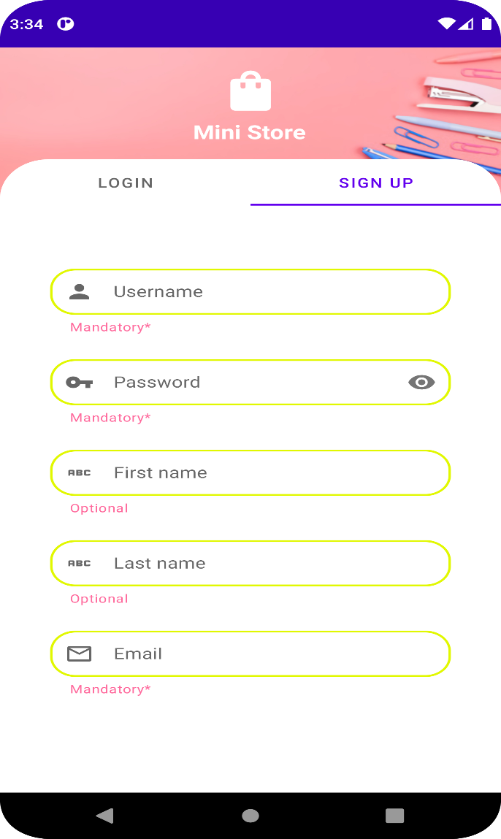
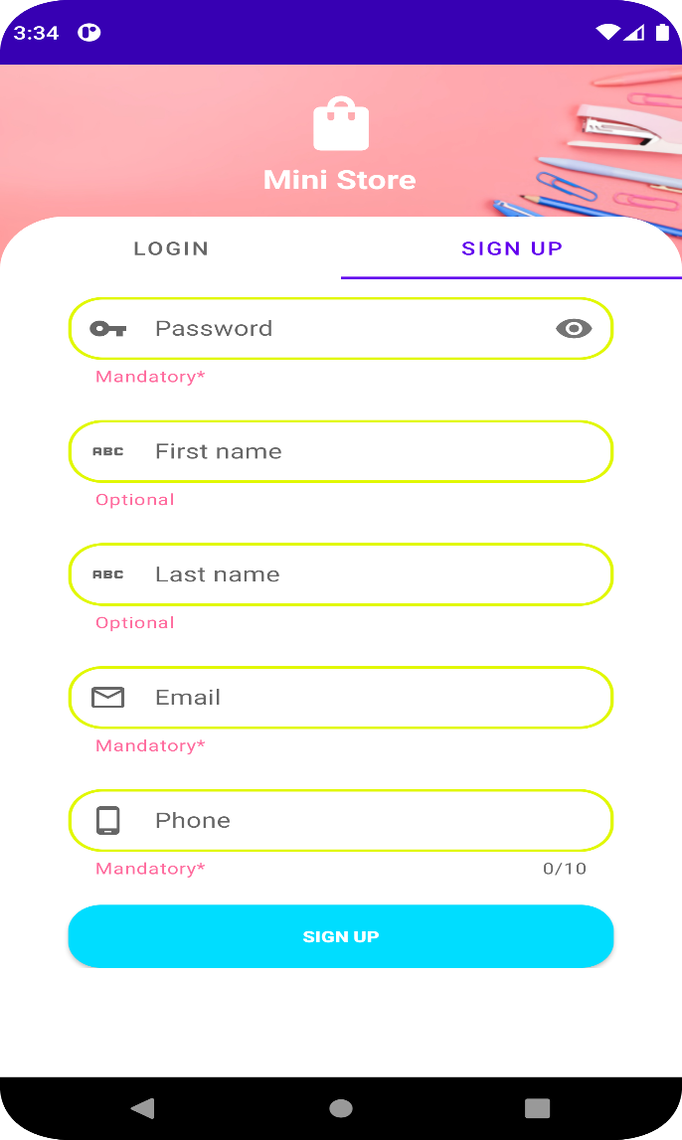

Posts and Telecommunications Institute of Technology |  |  |  |  |  | Thiết kế |  |  | Tài liệu phát triển |  |  |  | Tên hệ thống |  |  | Hệ thống thương mại văn phòng phẩm |  |  |  |  | Người tạo | H.N.K.Hưng | Ngày tạo | 30/09/2023
 |  |  |  |  |  |  |  |  |  |  |  |  |  |  |  |  |  |  |  |  | Người cập nhật |  | Ngày cập nhật
 |  |  |  |  |  |  |  |  |  |  |  |  | Màn hình (ID) |  |  | SignUp |  | Màn hình (Tên) |  |  | Màn hình đăng kí

 | 8. Danh sách hạng mục

 |  | [Vùng nhập]
 |  | № | Tên hạng mục |  |  | Loại dữ liệu | Độ dài |  |  | Bắt buộc |  | I/O | Control |  | Format |  | Ghi chú
 |  | 1 | Username |  |  | Chuỗi chữ |  | 20 |  |  | Y | In | TextField
 |  | 2 | Password |  |  | Chuỗi chữ |  | 40 |  |  | Y | In | TextField |  | Password |  | Hiển thị ********
 |  | 3 | First Name |  |  | Chuỗi chữ |  | 120 |  |  |  | In | TextField
 |  | 4 | Last Name |  |  | Chuỗi chữ |  | 120 |  |  |  | In | TextField
 |  | 5 | Email |  |  | Chuỗi chữ |  | 120 |  |  | Y | In | TextField
 |  | 6 | Phone |  |  | Chuỗi chữ |  | 10 |  |  |  | In | TextField

 |  | [Vùng nút]
 |  | № | Tên hạng mục |  |  |  | Control |  |  |  |  |  |  | Ghi chú
 |  | 1 | Sign Up |  |  |  | Button |  |  |  |  |  |  | Đăng ký
 |  | 2 | Login |  |  |  | TabLayout

Posts and Telecommunications Institute of Technology |  |  |  |  |  | Thiết kế |  |  | Tài liệu phát triển |  |  |  | Tên hệ thống |  |  | Hệ thống thương mại văn phòng phẩm |  |  |  |  | Người tạo | H.N.K.Hưng | Ngày tạo | 30/09/2023
 |  |  |  |  |  |  |  |  |  |  |  |  |  |  |  |  |  |  |  |  | Người cập nhật |  | Ngày cập nhật
 |  |  |  |  |  |  |  |  |  |  |  |  | Màn hình (ID) |  |  | Sign Up |  | Màn hình (Tên) |  |  | Màn hình đăng ký

 | 9. Khái quát chức năng
 |  | (1) Hiển thị ban đầu
 |  |  | 1. Hiển thị màn hình ở trạng thái ban đầu

 |  | (2) Xử lý đăng kí
 |  |  | 1. Nhấn nút SignUp thì thực hiện xử lý đăng kí
 |  |  | 2. Đăng kí thành công thì di chuyển sang màn hình đăng nhập,
 |  |  | trường hợp phát sinh lỗi thì hiển thị nội dung lỗi, không thực hiện di chuyển màn hình

 |  | (3) Xử lý chuyển sang màn hình đăng nhập

Posts and Telecommunications Institute of Technology |  |  |  |  |  | Thiết kế |  |  | Tài liệu phát triển |  |  |  | Tên hệ thống |  |  | Hệ thống thương mại văn phòng phẩm |  |  |  |  | Người tạo | H.N.K.Hưng | Ngày tạo | 30/09/2023
 |  |  |  |  |  |  |  |  |  |  |  |  |  |  |  |  |  |  |  |  | Người cập nhật |  | Ngày cập nhật
 |  |  |  |  |  |  |  |  |  |  |  |  | Màn hình (ID) |  |  | Sign Up |  | Màn hình (Tên) |  |  | Màn hình đăng ký

 | 10. Xử lý chi tiết
 |  | (1) Hiển thị ban đầu
 |  |  | 1. Thực hiện khởi tạo màn hình ban đầu

 |  |  |  | [Vùng nhập]
 |  |  |  | № | Tên hạng mục |  | Nội dung hiển thị |  |  |  |  |  |  |  |  |  | Giá trị |  |  | Sử dụng |  | Ghi chú
 |  |  |  | 1 | Username |  | Username |  |  |  |  |  |  |  |  |  | Blank |  |  | Có thể
 |  |  |  | 2 | Password |  | Password |  |  |  |  |  |  |  |  |  | Blank |  |  | Có thể
 |  |  |  | 3 | First Name |  | First Name |  |  |  |  |  |  |  |  |  | Blank |  |  | Có thể
 |  |  |  | 4 | Last Name |  | Last Name |  |  |  |  |  |  |  |  |  | Blank |  |  | Có thể
 |  |  |  | 5 | Email |  | Email |  |  |  |  |  |  |  |  |  | Blank |  |  | Có thể
 |  |  |  | 6 | Phone |  | Phone |  |  |  |  |  |  |  |  |  | Blank |  |  | Có thể

 |  |  |  | [Vùng nút]
 |  |  |  | № | Tên hạng mục |  | Nội dung hiển thị |  |  |  |  |  |  |  |  |  | Giá trị |  |  | Sử dụng |  | Ghi chú
 |  |  |  | 1 | Sign Up |  | Sing Up |  |  |  |  |  |  |  |  |  |  |  |  | Có thể
 |  |  |  | 2 | Login |  | Login |  |  |  |  |  |  |  |  |  |  |  |  | Có thể

 |  | (2) Xử lý đăng ký
 |  |  | 1. Nhấn nút button SignUp để thực hiện xử lý
 |  |  | 2. Xử lý check
 |  |  |  | a. Check hạng mục
 |  |  |  | № | Tên hạng mục |  | Nội dung check |  |  |  |  |  |  |  |  |  |  |  | Message
 |  |  |  | 1 | Username |  | Trường hợp chưa nhập, báo lỗi |  |  |  |  |  |  |  |  |  |  |  | VALIDATION_INFO_E001 |  |  |  |  |  | "Hãy nhập đầy đủ thông tin "
 |  |  |  | 2 | Username |  | Trường hợp trùng tên đăng nhập |  |  |  |  |  |  |  |  |  |  |  | VALIDATION_NAME_E002 |  |  |  |  |  | Tên đăng nhập đã được tồn tại
 |  |  |  | 3 | Email |  | Trường hợp chưa nhập, báo lỗi |  |  |  |  |  |  |  |  |  |  |  | VALIDATION_INFO_E001 |  |  |  |  |  | "Hãy nhập đầy đủ thông tinl"
 |  |  |  | 4 | Email |  | Trường hợp nhập email sai định dạng (example@mail.com) |  |  |  |  |  |  |  |  |  |  |  | VALIDATION_EMAIL_E002 |  |  |  |  |  | "Email không đúng định dạng"
 |  |  |  | 5 | Email |  | Trường hợp Email tồn tại |  |  |  |  |  |  |  |  |  |  |  | VALIDATION_EMAIL_E003 |  |  |  |  |  | "Email đã tồn tại"
 |  |  |  | 6 | Password |  | Trường hợp chưa nhập, báo lỗi |  |  |  |  |  |  |  |  |  |  |  | VALIDATION_INFO_E001 |  |  |  |  |  | "Hãy nhập đầy đủ thông tin"
 |  |  |  | 7 | Password |  | Trường hợp password không đúng số lượng kí tự |  |  |  |  |  |  |  |  |  |  |  | VALIDATION_PASSWORD_E002 |  |  |  |  |  | "Mật khẩu từ 6 -40 kí tự"
 |  |  |  | 8 | Phone |  | Trường hợp chưa nhập, báo lỗi |  |  |  |  |  |  |  |  |  |  |  | VALIDATION_INFO_E001 |  |  |  |  |  | "Hãy nhập đầy đủ thông tin";
 |  |  |  | 9 | Phone |  | Trường hợp đã tồn tại số điện thoại |  |  |  |  |  |  |  |  |  |  |  | VALIDATION_PHONE_E002 |  |  |  |  |  | "Số điện thoại đã được sử dụng";

 |  | (3) Xử lý chuyển sang màn hình đăng nhập
 |  |  | Nhấn vào Tab "Login" để trở lại màn hình đăng nhập

